工作表1
資源種類(1+5)
K寶石
水/ 火/ 礦石/ 木頭/ 種子

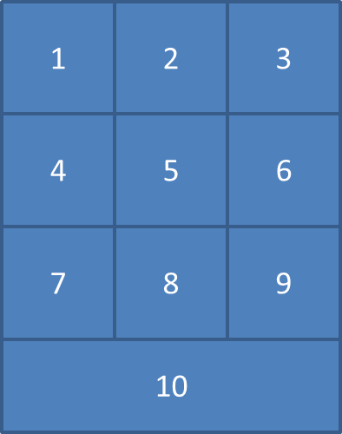
DAY1作動
Win | 空白格變成W | 關主選W, 輸入客製化數量給K寶石
Lose | 空白格變成L | 關主選L, 輸入客製化數量給K寶石
Lose => Win | L變成W | 買下去就扣30個K寶石
點W可看線索 | 九格W連向不同線索

異動 | 新增第十關, 沒有線索也不用變成W/L, 點下去就是進入關主輸入給K寶石頁面
考卷一題3K | 50%是一關一題, 50%是問答

DAY3作動
各土地售價 | 活動組還在弄
QR code | 5種資源有採集點*2 | 10個資源點每小隊限掃一次 | 掃一次該資源+10
關主 發資源給過關小隊 | K寶石+5個資源 | 關主可直接用按鈕選數量(5/10/15/20/25/30)
K寶石買資源 | 30個K寶石換10個資源
關主發資源 | 每資源共800 | K寶石2000

各國能力
 | DAY1 | DA3
Modern | Lose => Win 只需要扣25K | 獲得種子 +25%
Wealth | 每小隊起始有 20個K寶石 | 獲得K寶石 +20%
Power | 關主管控 | 除了K以外的五種資源 都 +4.5%
Academic | 關主管控 | 水跟火 +12%
Labor | 關主管控 | 木跟礦 +12%

